参考_未来共創計画_基本方針
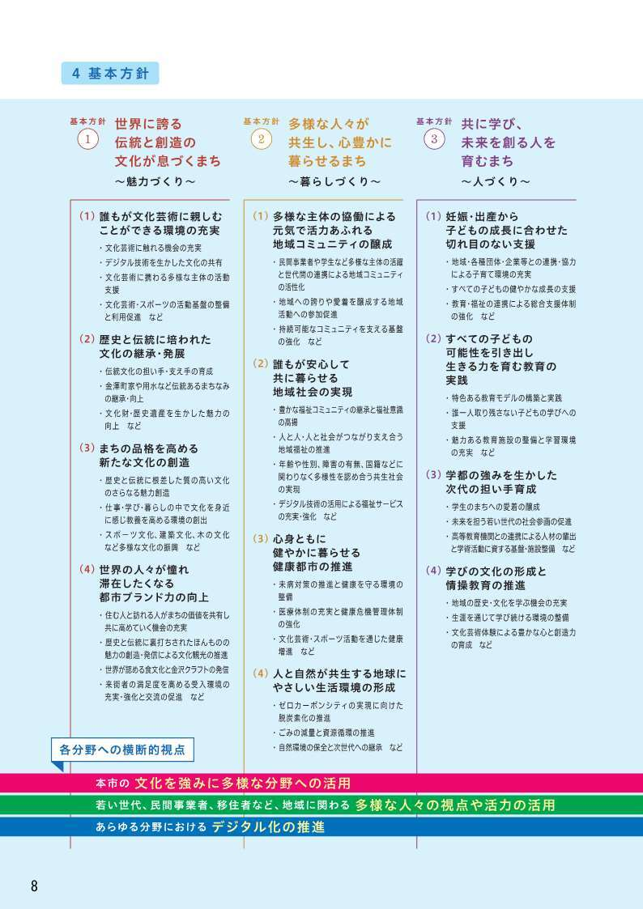
金沢市未来共創計画 簡易製本版 ８～９ページ抜粋
